INOV0004

PRODIET
Pesquisa, Desenvolvimento & Inovação
Formulário de PD&I - Ano 2023 |  |  |  |  | Incentivado pela Lei do Bem |  | TRUE
- preencher somente os campos sombreados (cinza) e - adicionar cronograma no formato de imagem ao fim do formulário - preencher um deste para cada projeto de PD&I |  |  |  |  | Objetiva tornar-se um Ativo |  | FALSE
 |  |  |  |  | Objetiva gerar patente/registro |  | FALSE

Dossiê do projeto
Dados gerais para identificação e validação do projeto de PD&I

Nome do projeto | INOV000004 (2019 - CICATRIZAÇÃO)
 |  |  |  |  | Pesquisa básica |  | 📑
Classificação do projeto | Desenvolvimento experimental |  |  |  | Pesquisa aplicada |  | 📑
 |  |  |  |  | Desenvolvimento experimental |  | 📑
Objetivos do projeto | A Prodiet está desenvolvendo um produto voltado para cicatrização, adequado tanto para uso em pós-operatórios quanto para a prevenção e tratamento de lesões por pressão. Para alcançar a eficácia no tratamento de lesões, estão sendo realizados diversos estudos científicos e clínicos. Esses estudos incluem a análise de mecanismos de cicatrização, testes de eficácia em diferentes tipos de lesões e avaliações de segurança. Além disso, foram incorporados novos processos de formulação e testes para assegurar a estabilidade e a eficácia dos ingredientes ativos na cicatrização.
 |  |  |  |  | Inovação tecnológica de produto |  | 📑
Tipo de inovação | Inovação tecnológica de produto |  |  |  | Inovação tecnológica de processo |  | 📑
 |  |  |  |  | Inovação tecnológica de serviços |  | 📑
Elemento inovador | A fórmula para cicatrização desenvolvida pela Prodiet oferece uma combinação inovadora de nutrientes que não é encontrada em produtos similares no mercado. Enquanto a maioria dos produtos recomendados em ambientes hospitalares são líquidos, a Prodiet desenvolveu uma versão em pó, com o objetivo de oferecer um melhor custo-benefício aos pacientes. Esta fórmula em pó difere significativamente dos produtos líquidos tradicionais ao proporcionar maior flexibilidade na dosagem e uma melhor estabilidade dos nutrientes durante o armazenamento. A principal diferença na cicatrização entre o produto em forma líquida e em pó reside na bioavaliação dos nutrientes, onde a versão em pó tem demonstrado uma liberação mais controlada e eficiente dos componentes ativos. |  |  |  | - Não podem ser consideradas as inovações organizacionais, comerciais e de marketing
 |  |  |  |  | Empresa ou segmento regional |  | 📑
Nível de inovação | Empresa ou segmento regional |  |  |  | Inovador para o Brasil |  | 📑
 |  |  |  |  | Inovador para o Mundo |  | 📑
Risco tecnológico | O desenvolvimento do produto apresenta desafios tecnológicos significativos, especialmente no que se refere ao sensorial agradável e à combinação de nutrientes de alto residual, como aminoácidos isolados e colágeno hidrolisado. Os principais aminoácidos isolados presentes no produto que causam desafios sensoriais incluem aqueles com sabores intensos e persistentes. Para lidar com esses desafios, a empresa está realizando pesquisas sensoriais e testes de sabor, além de explorar tecnologias de encapsulamento para mascarar sabores indesejados. No que diz respeito ao colágeno hidrolisado, a empresa está garantindo sua estabilidade durante o processamento térmico através de métodos específicos de produção, como a microencapsulação, que protege os nutrientes durante o processo UHT (Ultra High Temperature). Para minimizar os efeitos sensoriais indesejados dos ingredientes com alto residual de sabor ou aroma, estão sendo exploradas diversas estratégias, incluindo a utilização de flavorizantes naturais e a modificação do perfil de liberação dos nutrientes. O processo UHT é adaptado para acomodar ingredientes sensíveis, garantindo a integridade nutricional do produto através de ajustes precisos de temperatura e tempo de processamento. Estão sendo conduzidas pesquisas e testes específicos para avaliar a estabilidade dos ingredientes durante o processamento térmico, utilizando critérios rigorosos para determinar a estabilidade dos componentes, como a retenção de atividade biológica e a ausência de degradação significativa. O desenvolvimento do produto envolveu a colaboração com especialistas externos e consultores, que contribuíram com conhecimentos avançados e técnicas inovadoras para superar os desafios tecnológicos específicos.

Metodologias | A metodologia adotada pela Prodiet para o desenvolvimento da fórmula envolve intensiva pesquisa e contatos com profissionais do setor. A empresa busca compreender o comportamento das matérias-primas selecionadas através de estudos existentes e de novos testes em parceria com fornecedores. Para definir um produto que apresenta sensorial agradável, a Prodiet realiza avaliações sensoriais detalhadas, incluindo testes de sabor, textura e aceitação por parte de grupos de consumidores. Os indicadores utilizados para determinar se o produto é sensorialmente agradável incluem escalas de aceitação sensorial, testes de preferência e análises quantitativas de atributos sensoriais específicos, assegurando que o produto final atenda aos altos padrões de qualidade e aceitação do mercado.

Equipe | Nome Completo | Cargo/Função | Qualificação | !
 | Gabriela Faria de Oliveira | Analista Científico | Pós-graduação |  |  | Técnico | 📑
 | Rafael Parreira Lorini | Analista de P&D |  |  |  | Graduação
 | Ana Paula Celes | Diretora Técnica | Pós-graduação |  |  | Pós-graduação
 | Luciana Dutra | Gerente Técnica | Pós-graduação |  |  | Mestrado
 | Hellin dos Santos | Gerente Científico | Mestrado |  |  | Doutorado

Cronograma
[anexar imagem - preferencialmente Gantt]

INOV0006




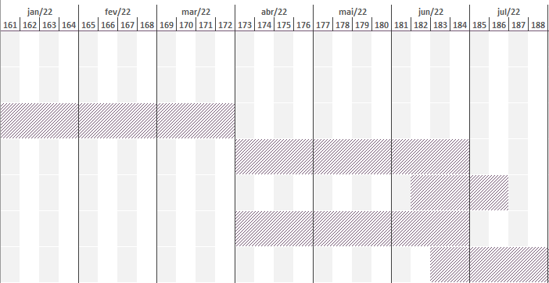
PRODIET
Pesquisa, Desenvolvimento & Inovação
Formulário de PD&I - Ano 2023 |  |  |  |  | Incentivado pela Lei do Bem |  | TRUE
- preencher somente os campos sombreados (cinza) e - adicionar cronograma no formato de imagem ao fim do formulário - preencher um deste para cada projeto de PD&I |  |  |  |  | Objetiva tornar-se um Ativo |  | FALSE
 |  |  |  |  | Objetiva gerar patente/registro |  | FALSE

Dossiê do projeto
Dados gerais para identificação e validação do projeto de PD&I

Nome do projeto | INOV000006 (2019 - ARTESANAL)
 |  |  |  |  | Pesquisa básica |  | 📑
Classificação do projeto | Desenvolvimento experimental |  |  |  | Pesquisa aplicada |  | 📑
 |  |  |  |  | Desenvolvimento experimental |  | 📑
Objetivos do projeto | A Prodiet está desenvolvendo um produto inovador no mercado brasileiro, com o objetivo de complementar a dieta enteral artesanal, oferecendo uma ótima relação custo/benefício. Este produto é único, pois não há similares disponíveis no mercado atualmente. Ele visa preencher uma lacuna significativa no mercado de nutrição enteral, proporcionando uma solução nutritiva e acessível para pacientes que dependem de dietas artesanais.
 |  |  |  |  | Inovação tecnológica de produto |  | 📑
Tipo de inovação | Inovação tecnológica de produto |  |  |  | Inovação tecnológica de processo |  | 📑
 |  |  |  |  | Inovação tecnológica de serviços |  | 📑
Elemento inovador | A fórmula desenvolvida pela Prodiet é totalmente inovadora, incorporando alimentos que atendem a uma demanda específica ainda não contemplada no mercado brasileiro. Esta formulação oferece propriedades exclusivas que a tornam valiosa para os consumidores, como a utilização de alimentos liofilizados que mantêm o valor nutricional dos ingredientes in natura. A demanda específica foi identificada através de estudos de mercado detalhados, pesquisas com consumidores e análises de tendências de saúde, que indicaram uma necessidade crescente por soluções de nutrição enteral artesanal com melhor qualidade e custo-benefício. |  |  |  | - Não podem ser consideradas as inovações organizacionais, comerciais e de marketing
 |  |  |  |  | Empresa ou segmento regional |  | 📑
Nível de inovação | Inovador para o Brasil |  |  |  | Inovador para o Brasil |  | 📑
 |  |  |  |  | Inovador para o Mundo |  | 📑
Risco tecnológico | Os desafios tecnológicos associados a este projeto incluem a utilização de novas matérias-primas, como alimentos liofilizados, que apresentam uma composição nutricional variável, dificultando a seleção de ingredientes que atendam ao perfil nutricional desejado. Além disso, desenvolver um produto que seja nutricionalmente adequado para o público que utiliza nutrição enteral artesanal, com um perfil sensorial neutro e solubilidade adequada, representa uma barreira significativa. Para abordar esses desafios, a empresa está adotando estratégias específicas, como a análise rigorosa de lotes de matérias-primas para garantir consistência nutricional e o uso de técnicas avançadas de formulação para melhorar a solubilidade e o perfil sensorial do produto. Medidas estão sendo tomadas para garantir que a fórmula seja segura para consumo em nutrição enteral, incluindo testes rigorosos de segurança e qualidade. A viabilidade técnica da formulação proposta é um foco constante, com esforços contínuos para superar desafios significativos através de inovação e colaboração com especialistas do setor.

Metodologias | A metodologia adotada pela Prodiet inclui um estudo detalhado dos principais nutrientes deficientes na dieta artesanal oferecida a indivíduos que utilizam nutrição enteral artesanal. Análises da composição de produtos com ingredientes in natura e análises sensoriais foram conduzidas para entender melhor os desafios e necessidades. O estudo de novas matérias-primas foi liderado pelos departamentos Científico e de Pesquisa e Desenvolvimento (P&D). Os primeiros testes de bancada não foram satisfatórios devido à presença de grânulos e sabor residual desagradável. No momento, o P&D está realizando novos estudos de matérias-primas em parceria com fornecedores para melhorar a formulação.

Equipe | Nome Completo | Cargo/Função | Qualificação | !
 | Gabriela Faria de Oliveira | Analista Científico | Pós-graduação |  |  | Técnico | 📑
 | Camila Mendes Pereira | Analista de P&D | Graduação |  |  | Graduação
 | Luciana Dutra | Gerente Técnica | Pós-graduação |  |  | Pós-graduação
 | Hellin dos Santos | Gerente Científico | Mestrado |  |  | Mestrado
 | Ana Paula Celes | Diretora Técnica | Pós-graduação |  |  | Doutorado

Cronograma
[anexar imagem - preferencialmente Gantt]

INOV00010
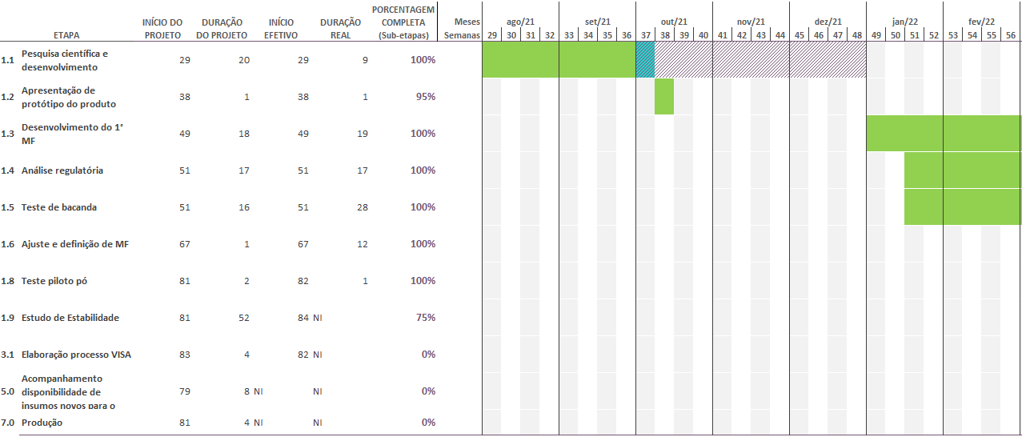


PRODIET
Pesquisa, Desenvolvimento & Inovação
Formulário de PD&I - Ano 2023 |  |  |  |  | Incentivado pela Lei do Bem |  | TRUE
- preencher somente os campos sombreados (cinza) e - adicionar cronograma no formato de imagem ao fim do formulário - preencher um deste para cada projeto de PD&I |  |  |  |  | Objetiva tornar-se um Ativo |  | FALSE
 |  |  |  |  | Objetiva gerar patente/registro |  | FALSE

Dossiê do projeto
Dados gerais para identificação e validação do projeto de PD&I

Nome do projeto | INOV000010 (2021 - DIAMAX PÓ)
 |  |  |  |  | Pesquisa básica |  | 📑
Classificação do projeto | Desenvolvimento experimental |  |  |  | Pesquisa aplicada |  | 📑
 |  |  |  |  | Desenvolvimento experimental |  | 📑
Objetivos do projeto | A Prodiet está desenvolvendo um produto competitivo ao Glucerna* para venda no varejo, categorizado como suplemento para permitir agilidade no lançamento. O produto será focado tanto para diabéticos quanto para a população geral, sendo desenvolvido na forma de pó para facilitar o consumo e a armazenagem. Este produto visa preencher uma lacuna no mercado, oferecendo uma opção acessível e eficaz para o controle glicêmico com alto teor de proteína, alinhado com a linha Diamax já existente no portfólio da empresa.
 |  |  |  |  | Inovação tecnológica de produto |  | 📑
Tipo de inovação | Inovação tecnológica de produto |  |  |  | Inovação tecnológica de processo |  | 📑
 |  |  |  |  | Inovação tecnológica de serviços |  | 📑
Elemento inovador | O elemento inovador deste produto é a sua formulação específica para controle glicêmico, com aumento do teor proteico, destinado ao mercado varejista. O aumento de proteína no produto contribui para o controle da glicemia ao promover uma liberação mais lenta de glicose no sangue, melhorando a resposta glicêmica pós-prandial. Os benefícios associados a um maior teor de proteína incluem a manutenção da massa muscular, maior saciedade e melhor controle do peso, aspectos essenciais para a gestão da diabetes e saúde geral. |  |  |  | - Não podem ser consideradas as inovações organizacionais, comerciais e de marketing
 |  |  |  |  | Empresa ou segmento regional |  | 📑
Nível de inovação | Empresa ou segmento regional |  |  |  | Inovador para o Brasil |  | 📑
 |  |  |  |  | Inovador para o Mundo |  | 📑
Risco tecnológico | Os desafios tecnológicos envolvem a construção de um produto com preço de venda competitivo, mantendo a qualidade sensorial que não limite seu consumo. As principais limitações incluem sabor, preço e oferta no mercado. O sensorial final do consumidor será avaliado com foco na efetividade do produto, preço e acessibilidade. Estudos estão sendo realizados para mensurar a aceitação do público-alvo, utilizando pesquisas de mercado e testes de produto. O projeto aborda o desafio de construir um produto com preço de venda competitivo em relação ao Glucerna* e outros concorrentes através de estratégias de otimização de custos na produção e escolha de ingredientes. Para o desenvolvimento de aromas e sabores, a empresa está colaborando com fornecedores especializados para criar perfis sensoriais que sejam agradáveis e aceitos pelo público-alvo.

Metodologias | A metodologia para o desenvolvimento do produto inclui a elaboração de um target de micronutrientes único para suplementos, considerando as necessidades específicas de indivíduos diabéticos, desnutridos e principais deficiências nutricionais encontradas na população. O aumento da proporção de proteína vegetal na formulação visa a redução de custo sem comprometer a qualidade nutricional. As necessidades de diabéticos e desnutridos são priorizadas de forma balanceada, garantindo que o produto atenda ambas as populações de forma eficaz. A parte inovadora de aumentar a proteína vegetal reside na escolha de fontes vegetais de alta qualidade que são mais sustentáveis e economicamente viáveis. Os micronutrientes específicos considerados no target incluem cromo, magnésio, vitaminas do complexo B e antioxidantes, todos críticos para a gestão da diabetes e melhoria do estado nutricional. A empresa planeja aumentar a proporção de proteína vegetal na formulação utilizando fontes como soja, ervilha e arroz, que são conhecidas por seus perfis nutricionais completos. O desenvolvimento de novos aromas em parceria com fornecedores envolve testes rigorosos de palatabilidade e estabilidade, garantindo que os sabores resultantes sejam agradáveis e aceitos pelo consumidor final.

Equipe | Nome Completo | Cargo/Função | Qualificação | !
 | Ana Claudia Zanini | Analista cientifico | Mestrado |  |  | Técnico | 📑
 | Camila Mendes Pereira | Analista de P&D | Graduação |  |  | Graduação
 | Juliana Lamas Roberto | Especialista de Estudo de Estabilidade | Mestrado |  |  | Pós-graduação
 | Luciana Dutra | Gerente Técnica | Pós-graduação |  |  | Mestrado
 | Hellin dos Santos | Gerente Cientifico | Mestrado |  |  | Doutorado
 | Ana Paula Celes | Diretora Técnica | Pós-graduação

Cronograma
[anexar imagem - preferencialmente Gantt]

INOV00014
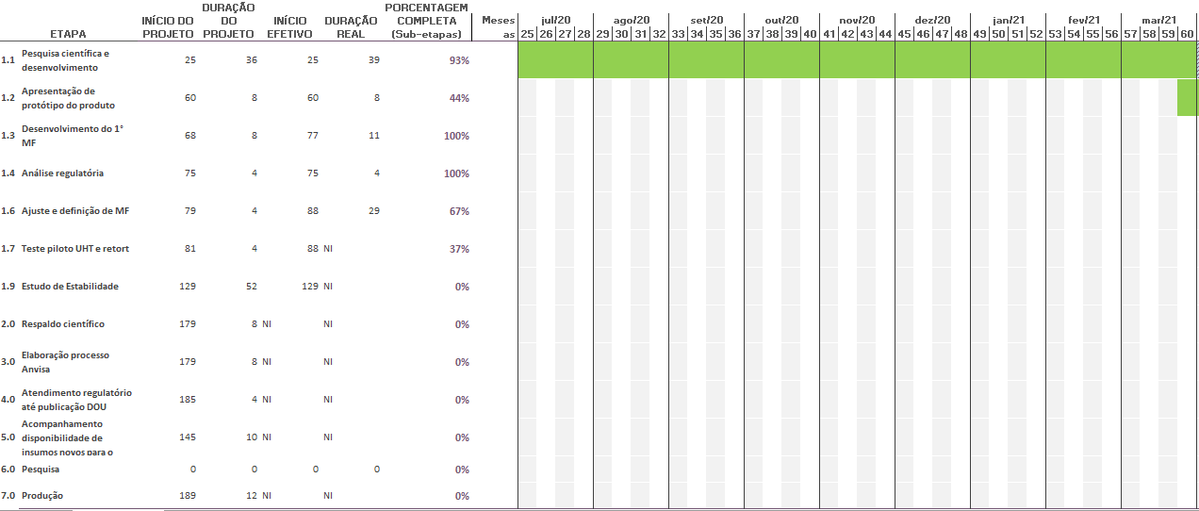
PRODIET
Pesquisa, Desenvolvimento & Inovação
Formulário de PD&I - Ano 2023 |  |  |  |  | Incentivado pela Lei do Bem |  | TRUE
- preencher somente os campos sombreados (cinza) e - adicionar cronograma no formato de imagem ao fim do formulário - preencher um deste para cada projeto de PD&I |  |  |  |  | Objetiva tornar-se um Ativo |  | FALSE
 |  |  |  |  | Objetiva gerar patente/registro |  | FALSE

Dossiê do projeto
Dados gerais para identificação e validação do projeto de PD&I

Nome do projeto | INOV000014 (2021 - ENERGYZIP 25%)
 |  |  |  |  | Pesquisa básica |  | 📑
Classificação do projeto | Desenvolvimento experimental |  |  |  | Pesquisa aplicada |  | 📑
 |  |  |  |  | Desenvolvimento experimental |  | 📑
Objetivos do projeto | A Prodiet tem como objetivo desenvolver um suplemento hipercalórico e hiperproteico líquido, visando permitir maior abertura no mercado público e privado. Atualmente, a empresa não possui este tipo de produto em seu portfólio, e existe uma demanda crescente por suplementos hiperproteicos no mercado. Este projeto também acompanhará o lançamento da linha de sistema fechado, oferecendo um mix de vendas para hospitais e sendo competitivo para processos públicos e para o mercado internacional. Para entender melhor o projeto, são necessárias informações específicas, como o público-alvo detalhado e os requisitos técnicos e regulatórios a serem atendidos. No mercado internacional, a demanda por suplementos hipercalóricos e hiperproteicos líquidos é impulsionada por um aumento na conscientização sobre saúde e nutrição, a necessidade de produtos de fácil administração em ambientes clínicos, e o crescimento da população idosa que requer suplementação proteica. Estudos de mercado internacionais indicam uma tendência crescente de consumidores buscando produtos que atendam a essas necessidades nutricionais específicas.
 |  |  |  |  | Inovação tecnológica de produto |  | 📑
Tipo de inovação | Inovação tecnológica de produto |  |  |  | Inovação tecnológica de processo |  | 📑
 |  |  |  |  | Inovação tecnológica de serviços |  | 📑
Elemento inovador | A inovação desse produto está no aumento do teor de proteína em comparação com os produtos de linha atuais. Isso possibilitará um ganho de mercado, tanto em relação à competição com outros suplementos quanto para fórmulas enterais que necessitam de um aporte proteico mais expressivo. O aumento de proteína será implementado em produtos específicos destinados a pacientes com maiores necessidades proteicas. O aumento no teor de proteína será alcançado através da adição de fontes proteicas de alta qualidade, como proteínas isoladas de soro de leite ou proteína vegetal concentrada, garantindo que o suplemento mantenha sua qualidade nutricional. |  |  |  | - Não podem ser consideradas as inovações organizacionais, comerciais e de marketing
 |  |  |  |  | Empresa ou segmento regional |  | 📑
Nível de inovação | Empresa ou segmento regional |  |  |  | Inovador para o Brasil |  | 📑
 |  |  |  |  | Inovador para o Mundo |  | 📑
Risco tecnológico | O principal desafio no desenvolvimento dessa fórmula está na estabilização proteica/estrutural, pois o aumento do teor de proteína resulta em maior viscosidade, o que pode dificultar a administração das fórmulas enterais. A alta viscosidade pode afetar a administração, tornando o produto mais difícil de passar através de sondas e equipamentos de alimentação enteral. Na linha de produção, a viscosidade alta pode causar problemas de fluxo e preenchimento, exigindo ajustes nos equipamentos de envase. Para abordar esses desafios, a empresa está utilizando tecnologias de processamento que permitem a redução da viscosidade, como a hidrólise parcial das proteínas, e aditivos que estabilizam a fórmula. Além da viscosidade, estão sendo consideradas outras características sensoriais e de formulação, como sabor, cor e estabilidade ao longo do shelf-life, para garantir uma administração eficaz do produto.

Metodologias | A metodologia para este projeto inclui o desenvolvimento e testes piloto de uma fórmula com maior teor de proteínas. O objetivo é aumentar o teor de proteínas sem comprometer a liquidez do produto, garantindo que ele seja fácil de administrar. A quantidade de aumento de proteína desejada está sendo determinada com base em estudos de necessidades nutricionais dos pacientes alvo. Os indicadores de sucesso do projeto incluem a aceitação sensorial do produto, a estabilidade nutricional ao longo do shelf-life e a viabilidade de produção em larga escala. Os testes piloto estão sendo conduzidos com parâmetros rigorosos, como a solubilidade das proteínas, a viscosidade da fórmula e a estabilidade em diferentes condições de armazenamento.

Equipe | Nome Completo | Cargo/Função | Qualificação | !
 | Ana Claudia Zanini | Analista Cientifico | Mestrado |  |  | Técnico | 📑
 | Márcio Henrique Nogueira | Analista de P&D | Doutorado |  |  | Graduação
 | Juliana Lamas Roberto | Especialista de Estudo de Estabilidade | Mestrado |  |  | Pós-graduação
 | Hellin dos Santos | Gerente cientifico | Mestrado |  |  | Mestrado
 | Ana Paula Celes | Diretora Técnica | Pós-graduação |  |  | Doutorado
 | Rafael Parreira Lorini | Analista de P&D | Pós-graduação



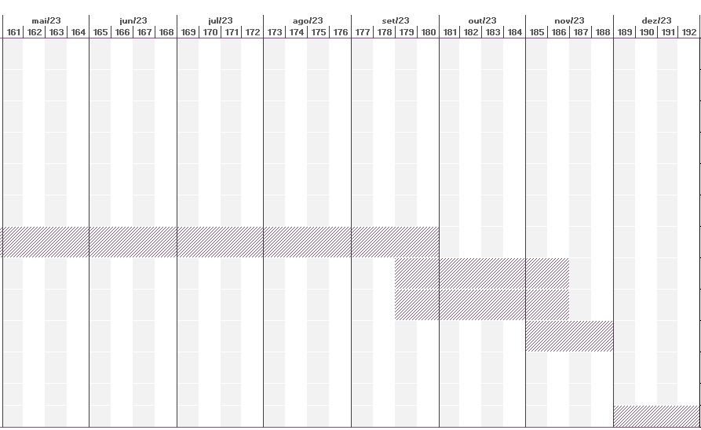
Cronograma
[anexar imagem - preferencialmente Gantt]

INOV00023
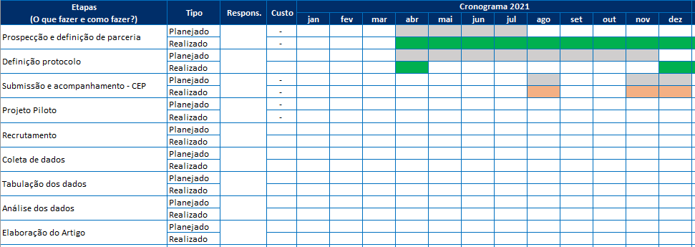
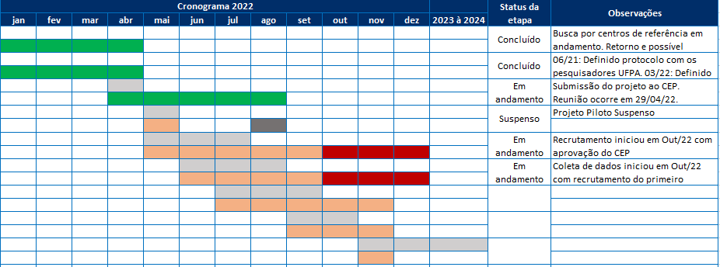
PRODIET
Pesquisa, Desenvolvimento & Inovação
Formulário de PD&I - Ano 2023 |  |  |  |  | Incentivado pela Lei do Bem |  | TRUE
- preencher somente os campos sombreados (cinza) e - adicionar cronograma no formato de imagem ao fim do formulário - preencher um deste para cada projeto de PD&I |  |  |  |  | Objetiva tornar-se um Ativo |  | FALSE
 |  |  |  |  | Objetiva gerar patente/registro |  | FALSE

Dossiê do projeto
Dados gerais para identificação e validação do projeto de PD&I

Nome do projeto | INOV000023 (2021 - PESQUISA CLÍNICA - DIAMAX IG)
 |  |  |  |  | Pesquisa básica |  | 📑
Classificação do projeto | Pesquisa aplicada |  |  |  | Pesquisa aplicada |  | 📑
 |  |  |  |  | Desenvolvimento experimental |  | 📑
Objetivos do projeto | Este projeto visa comprovar os benefícios e a segurança do uso do produto DiamaxIG em pacientes com Diabetes Mellitus tipo 2 e apresentar os resultados encontrados em forma de abstracts em congressos e artigos científicos. A inovação neste contexto reside na geração de novas evidências científicas que demonstrem a eficácia e segurança do DiamaxIG, contribuindo para a literatura acadêmica e influenciando práticas clínicas. Os principais benefícios esperados incluem a redução da variabilidade glicêmica e a melhoria do controle glicêmico em pacientes com Diabetes Mellitus tipo 2. Além de apresentar os resultados em congressos e artigos científicos, o projeto tem como objetivo secundário informar e educar profissionais de saúde sobre as vantagens do uso do DiamaxIG, promovendo sua adoção clínica.
 |  |  |  |  | Inovação tecnológica de produto |  | 📑
Tipo de inovação | Inovação tecnológica de produto |  |  |  | Inovação tecnológica de processo |  | 📑
 |  |  |  |  | Inovação tecnológica de serviços |  | 📑
Elemento inovador | O uso de uma fórmula especializada como o DiamaxIG para controle glicêmico pode reduzir a variabilidade glicêmica, o que é crucial para melhorar a saúde de pessoas com diabetes. O DiamaxIG foi desenvolvido com nutrientes específicos que modulam a resposta glicêmica, contribuindo para uma liberação mais lenta e constante de glicose no sangue. Os mecanismos envolvidos incluem a presença de fibras solúveis e proteínas de alta qualidade que retardam a absorção de carboidratos e promovem uma liberação gradual de glicose. As principais diferenças entre o DiamaxIG e outros produtos ou tratamentos disponíveis são a formulação única que combina nutrientes específicos para um melhor controle glicêmico e a capacidade de reduzir picos e quedas bruscas de glicose. |  |  |  | - Não podem ser consideradas as inovações organizacionais, comerciais e de marketing
 |  |  |  |  | Empresa ou segmento regional |  | 📑
Nível de inovação | Empresa ou segmento regional |  |  |  | Inovador para o Brasil |  | 📑
 |  |  |  |  | Inovador para o Mundo |  | 📑
Risco tecnológico | Um dos principais riscos tecnológicos é a possibilidade de a pesquisa não apresentar resultados satisfatórios em termos de redução da variabilidade glicêmica em indivíduos com diabetes mellitus tipo 2. Para mitigar este risco, a empresa planeja conduzir um estudo piloto preliminar para ajustar a metodologia e garantir a robustez do protocolo de pesquisa. Além disso, serão utilizados critérios e indicadores rigorosos para determinar o sucesso ou insucesso da pesquisa, como a redução estatisticamente significativa na variabilidade glicêmica medida por sensores contínuos de glicose.

Metodologias | Para controlar possíveis vieses de pesquisa, será seguido um protocolo bem estabelecido. A variabilidade glicêmica será avaliada utilizando sensores de monitoramento contínuo de glicose, que são atualmente o método mais avançado de quantificação. Os indivíduos adequados para essa pesquisa serão pacientes com Diabetes Mellitus tipo 2, selecionados com base em critérios de inclusão específicos, como idade, duração do diabetes e controle glicêmico basal. A duração da pesquisa será de 6 meses, permitindo uma avaliação abrangente dos efeitos do DiamaxIG. A pesquisa também abordará a segurança de uso do DiamaxIG, monitorando possíveis efeitos colaterais e eventos adversos. Isso garantirá que o produto não apenas seja eficaz, mas também seguro para uso a longo prazo em pacientes com diabetes. Especificações Adicionais Justificação para escolher a UNIFESP como parceira: A UNIFESP foi escolhida devido à sua reputação em pesquisa clínica e expertise em estudos neuropsicológicos e de diabetes. Objetivos específicos da parceria: Realizar um estudo rigoroso que forneça dados robustos sobre a eficácia do DiamaxIG. Tamanho da amostra planejado: Determinado com base em cálculos de poder estatístico para detectar diferenças significativas entre grupos.

Equipe | Nome Completo | Cargo/Função | Qualificação | !
 | Ana Claudia Zanini | Analista Científico | Mestrado |  |  | Técnico | 📑
 | Hellin dos Santos | Gerente Científico | Mestrado |  |  | Graduação
 | Ana Paula Celes | Diretora Técnica | Pós-graduação |  |  | Pós-graduação
 |  |  |  |  |  | Mestrado
 |  |  |  |  |  | Doutorado

Cronograma
[anexar imagem - preferencialmente Gantt]

INOV00031
PRODIET
Pesquisa, Desenvolvimento & Inovação
Formulário de PD&I - Ano 2023 |  |  |  |  | Incentivado pela Lei do Bem |  | TRUE
- preencher somente os campos sombreados (cinza) e - adicionar cronograma no formato de imagem ao fim do formulário - preencher um deste para cada projeto de PD&I |  |  |  |  | Objetiva tornar-se um Ativo |  | FALSE
 |  |  |  |  | Objetiva gerar patente/registro |  | FALSE

Dossiê do projeto
Dados gerais para identificação e validação do projeto de PD&I

Nome do projeto | INOV000031 (2021 - ENERGYZIP SÊNIOR) |  |  |  |  |  |  | Comentário
 |  |  |  |  | Pesquisa básica |  | 📑
Classificação do projeto | Desenvolvimento experimental |  |  |  | Pesquisa aplicada |  | 📑
 |  |  |  |  | Desenvolvimento experimental |  | 📑
Objetivos do projeto | O objetivo do projeto é desenvolver um produto competitivo para venda em processos de licitação, além de criar um produto específico para idosos, que é o foco dos recentes lançamentos dos produtos Prodiet. Este novo produto, denominado Energyzip Sênior, será implementado tanto no mercado público quanto privado, com ênfase em licitações governamentais e em estabelecimentos de saúde que atendem a população idosa. a) O produto será implementado no mercado de nutrição clínica, com foco em instituições de saúde, lares para idosos, e programas governamentais de suporte nutricional. b) Exemplos de produtos lançados recentemente pelo Prodiet incluem a linha Diamax para controle glicêmico e a linha 100% Soja para consumidores com alergias alimentares. c) O Energyzip Sênior atenderá às necessidades específicas dos pacientes idosos, oferecendo uma fórmula equilibrada com nutrientes essenciais para a saúde óssea, muscular, e cognitiva, além de ser fácil de digerir e absorver, diferenciando-se dos outros produtos Prodiet por ser totalmente voltado para as exigências nutricionais dos idosos. |  |  |  |  |  |  | Comentário
 |  |  |  |  | Inovação tecnológica de produto |  | 📑
Tipo de inovação | Inovação tecnológica de produto |  |  |  | Inovação tecnológica de processo |  | 📑
 |  |  |  |  | Inovação tecnológica de serviços |  | 📑
Elemento inovador | O Energyzip Sênior é um produto desenvolvido exclusivamente para pacientes idosos, expandindo o público-alvo dos produtos Prodiet. Nenhum outro produto do portfólio atual é dedicado especificamente para este público. a) A inovação inclui tanto a criação de novos produtos específicos para idosos quanto a modificação de produtos existentes para melhor atender às necessidades desta faixa etária. b) Produtos para idosos se diferenciam dos produtos para jovens e adultos por terem uma formulação adaptada às necessidades nutricionais dos idosos, como maior teor de proteínas de fácil digestão, vitaminas e minerais essenciais para a saúde óssea e muscular, e a inclusão de nutrientes que auxiliam na saúde cognitiva. c) Os principais benefícios que tornam o Energyzip Sênior exclusivo para o público idoso incluem uma formulação rica em proteínas de alta qualidade, baixa em lactose, fortificada com vitaminas e minerais essenciais para idosos, e de fácil digestão, garantindo melhor absorção dos nutrientes. |  |  |  | - Não podem ser consideradas as inovações organizacionais, comerciais e de marketing |  |  | Comentário
 |  |  |  |  | Empresa ou segmento regional |  | 📑
Nível de inovação | Empresa ou segmento regional |  |  |  | Inovador para o Brasil |  | 📑
 |  |  |  |  | Inovador para o Mundo |  | 📑
Risco tecnológico | Um dos principais desafios tecnológicos é desenvolver uma fórmula isenta de lactose e com custo viável para produção em larga escala. a) Dados mostram que uma significativa porcentagem de idosos apresenta intolerância à lactose, necessitando de produtos específicos que não contenham este componente. b) O plano inclui a produção de variantes do Energyzip Sênior, tanto isentas de lactose quanto com lactose, para atender diferentes necessidades e preferências do mercado. c) A empresa planeja garantir que a nova fórmula do Energyzip Sênior seja isenta de lactose e mantenha um custo viável através da utilização de ingredientes alternativos de menor custo e processos de produção eficientes, como a substituição do leite integral zero lactose por leite integral com lactose para variantes específicas. d) Estratégias para otimizar o custo sem comprometer a qualidade incluem a reformulação do mix de vitaminas e minerais, a substituição de ingredientes de maior custo, e a negociação com fornecedores para obter melhores preços. |  |  |  |  |  |  | Comentário

Metodologias | A metodologia inclui a revisão da informação nutricional para reformulação do mix de vitaminas e minerais, com a retirada de componentes de maior custo como o cloreto de cálcio, e a alteração de ingredientes para versões mais econômicas. a) Dados mostram que as necessidades nutricionais mais importantes para idosos incluem proteínas de alta qualidade, vitamina D, cálcio, vitamina B12, e fibras para manter a saúde óssea, muscular e cognitiva. b) Estudos e feedback de clientes indicam que a retirada de fontes de maior custo pode ter um impacto positivo para o cliente, mantendo a eficácia nutricional enquanto reduz o custo final do produto. Cronograma: Primeiros 3 meses: Seleção de ingredientes, desenvolvimento de fórmula inicial e testes de estabilidade. 4 a 6 meses: Realização de testes sensoriais e ajustes de fórmula com base no feedback. 6 a 9 meses: Produção piloto e validação da cadeia de fornecimento. 9 a 12 meses: Preparação de documentação para submissão a congressos e publicação de resultados iniciais. Divulgação dos Resultados: Além de congressos e artigos científicos, os resultados dos estudos de caso serão divulgados através de campanhas de marketing direcionadas, webinars educativos, e comunicações com a comunidade médica, para maximizar a visibilidade e adoção do Energyzip Sênior. |  |  |  |  |  |  | Comentário

Equipe | Nome Completo | Cargo/Função | Qualificação | !
 | Camila Mendes Pereira | Analista de P&D | Graduação |  |  | Técnico | 📑
 | Gabriela Faria de Oliveira | Analista Científico | Pós-graduação |  |  | Graduação
 | Luciana Dutra | Gerente Técnica | Pós-graduação |  |  | Pós-graduação
 | Juliana Lamas Roberto | Especialista de Estudo de Estabilidade | Mestrado |  |  | Mestrado
 | Hellin dos Santos | Gerente Científico | Mestrado |  |  | Doutorado
 | Ana Paula Celes | Diretora Técnica | Pós-graduação

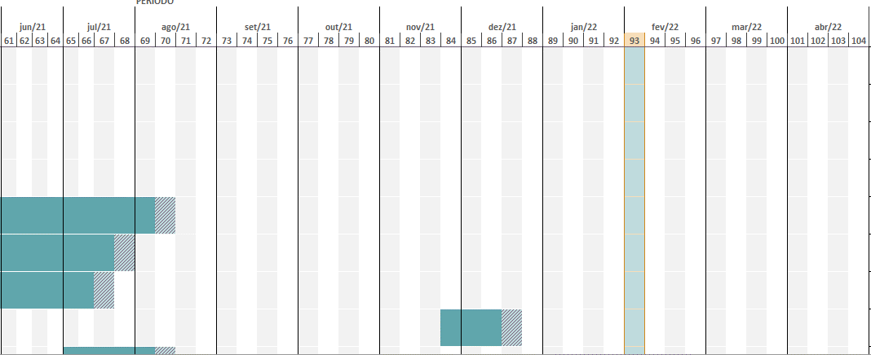
Cronograma
[anexar imagem - preferencialmente Gantt]

INOV00037
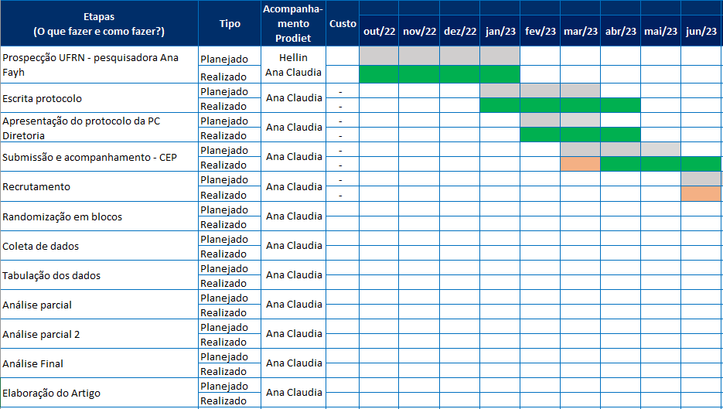
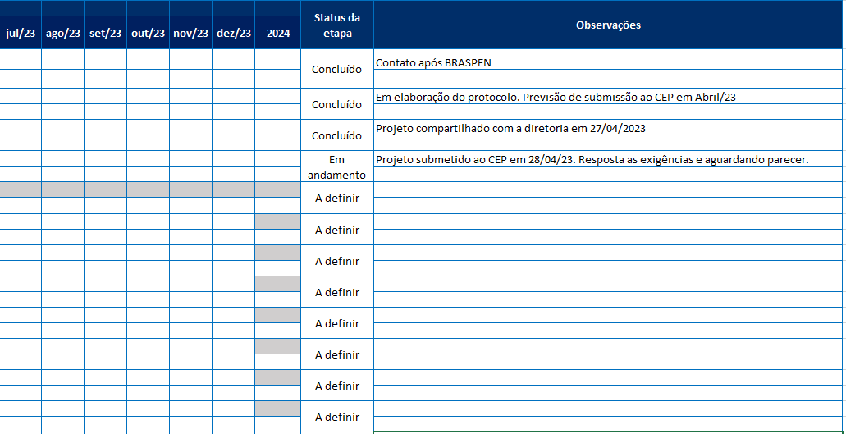
PRODIET
Pesquisa, Desenvolvimento & Inovação
Formulário de PD&I - Ano 2023 |  |  |  |  | Incentivado pela Lei do Bem |  | TRUE
- preencher somente os campos sombreados (cinza) e - adicionar cronograma no formato de imagem ao fim do formulário - preencher um deste para cada projeto de PD&I |  |  |  |  | Objetiva tornar-se um Ativo |  | FALSE
 |  |  |  |  | Objetiva gerar patente/registro |  | FALSE

Dossiê do projeto
Dados gerais para identificação e validação do projeto de PD&I

Nome do projeto | INOV000037 (2023 - PESQUISA CLÍNICA - IMMAX)
 |  |  |  |  | Pesquisa básica |  | 📑
Classificação do projeto | Pesquisa aplicada |  |  |  | Pesquisa aplicada |  | 📑
 |  |  |  |  | Desenvolvimento experimental |  | 📑
Objetivos do projeto | O objetivo do projeto é comprovar os benefícios e a segurança do uso do produto Immax em uma amostra de indivíduos com câncer colorretal e apresentar os resultados em forma de abstracts em congressos e artigos científicos. Além da comprovação da segurança, o projeto espera demonstrar benefícios específicos como a redução da perda de massa muscular, melhora na qualidade de vida, aumento da massa muscular, melhora do estado nutricional geral e potencial melhora na resposta ao tratamento oncológico.
 |  |  |  |  | Inovação tecnológica de produto |  | 📑
Tipo de inovação | Inovação tecnológica de produto |  |  |  | Inovação tecnológica de processo |  | 📑
 |  |  |  |  | Inovação tecnológica de serviços |  | 📑
Elemento inovador | O uso de uma fórmula especializada para pacientes oncológicos, como o Immax, pode reduzir a perda de massa muscular e/ou estimular o aumento da massa muscular, o que é crucial devido ao grande impacto na saúde e qualidade de vida das pessoas com câncer. a) A fórmula especializada se diferencia de outras abordagens ou produtos por conter uma combinação otimizada de nutrientes essenciais especificamente formulados para atender às necessidades nutricionais de pacientes oncológicos. Isso pode incluir proteínas de alta qualidade, aminoácidos essenciais, ácidos graxos ômega-3, vitaminas, minerais e compostos bioativos que auxiliam na manutenção e ganho de massa muscular. b) Os benefícios potenciais dessa fórmula incluem a preservação da massa muscular, melhora da força física e funcionalidade, redução da inflamação e catabolismo, melhoria da qualidade de vida, e possivelmente uma melhor resposta aos tratamentos oncológicos devido ao melhor estado nutricional. |  |  |  | - Não podem ser consideradas as inovações organizacionais, comerciais e de marketing
 |  |  |  |  | Empresa ou segmento regional |  | 📑
Nível de inovação | Empresa ou segmento regional |  |  |  | Inovador para o Brasil |  | 📑
 |  |  |  |  | Inovador para o Mundo |  | 📑
Risco tecnológico | O principal risco é a pesquisa não apresentar resultados satisfatórios em termos de redução da perda de massa muscular ou aumento da massa muscular em indivíduos com câncer colorretal. a) Esse risco está sendo gerenciado através de um desenho de estudo robusto, que inclui um tamanho de amostra adequado, critérios rigorosos de inclusão e exclusão, e o uso de métodos precisos de avaliação de massa muscular. Em caso de resultados negativos, cenários alternativos incluem a reavaliação da dose ou composição do suplemento, ou a consideração de subgrupos específicos de pacientes que possam se beneficiar mais claramente do produto.

Metodologias | Para controlar possíveis vieses de pesquisa, o projeto segue um protocolo bem estabelecido. A massa muscular será avaliada por meio de densitometria óssea (DXA), que é um dos melhores métodos de quantificação sem exposição à radiação excessiva. a) Para garantir a validade dos resultados e controlar possíveis vieses, medidas incluem a randomização dos participantes, duplo-cego (onde aplicável), e controle por placebo. Além disso, serão utilizadas técnicas padronizadas para coleta de dados e análise estatística rigorosa para minimizar a influência de fatores externos e vieses de seleção. b) A estratégia de amostragem envolve o recrutamento de pacientes com diagnóstico confirmado de câncer colorretal que estejam em tratamento ativo ou em fase de recuperação pós-tratamento. O tamanho da amostra foi determinado com base em cálculos de poder estatístico para garantir que o estudo tenha força suficiente para detectar diferenças significativas nos desfechos de interesse, como a mudança na massa muscular.

Equipe | Nome Completo | Cargo/Função | Qualificação | !
 | Ana Claudia Zanini | Analista Científico | Mestrado |  |  | Técnico | 📑
 | Hellin dos Santos | Gerente Científico | Mestrado |  |  | Graduação
 | Ana Paula Celes | Diretora Técnica | Pós-graduação |  |  | Pós-graduação
 |  |  |  |  |  | Mestrado
 |  |  |  |  |  | Doutorado

Cronograma
[anexar imagem - preferencialmente Gantt]

INOV00039
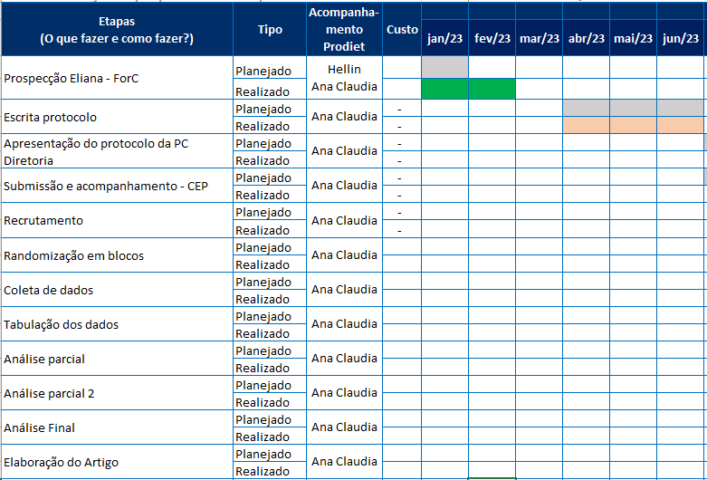
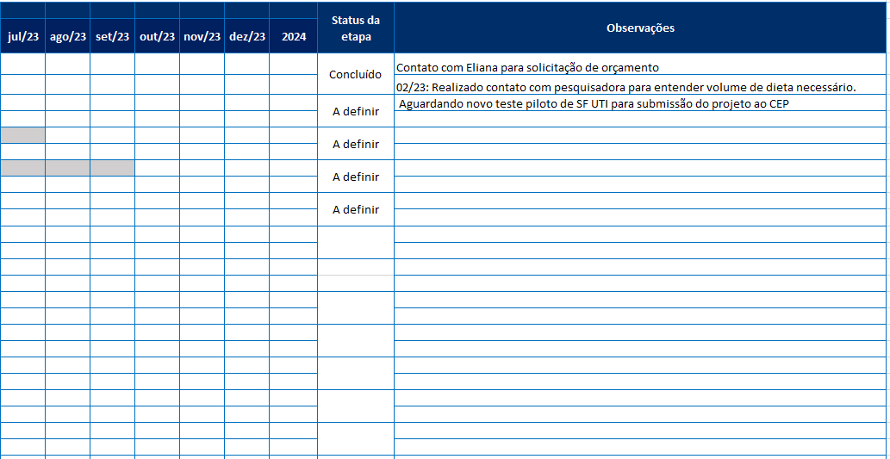
PRODIET
Pesquisa, Desenvolvimento & Inovação
Formulário de PD&I - Ano 2023 |  |  |  |  | Incentivado pela Lei do Bem |  | TRUE
- preencher somente os campos sombreados (cinza) e - adicionar cronograma no formato de imagem ao fim do formulário - preencher um deste para cada projeto de PD&I |  |  |  |  | Objetiva tornar-se um Ativo |  | FALSE
 |  |  |  |  | Objetiva gerar patente/registro |  | FALSE

Dossiê do projeto
Dados gerais para identificação e validação do projeto de PD&I

Nome do projeto | INOV000039 (2023 - PESQUISA ÍNDICE GLICÊMICO - DIAMAX IN / SF UTI)
 |  |  |  |  | Pesquisa básica |  | 📑
Classificação do projeto | Pesquisa aplicada |  |  |  | Pesquisa aplicada |  | 📑
 |  |  |  |  | Desenvolvimento experimental |  | 📑
Objetivos do projeto | Determinar o índice glicêmico de duas fórmulas especializadas. Além de comprovar o baixo índice glicêmico, o projeto espera demonstrar benefícios específicos em relação às fórmulas especializadas para pacientes com diabetes mellitus e hiperglicemia por estresse, como melhor controle glicêmico, redução de picos de glicose pós-prandiais e melhora na gestão geral da condição diabética.
 |  |  |  |  | Inovação tecnológica de produto |  | 📑
Tipo de inovação | Inovação tecnológica de produto |  |  |  | Inovação tecnológica de processo |  | 📑
 |  |  |  |  | Inovação tecnológica de serviços |  | 📑
Elemento inovador | Fórmulas especializadas com baixo índice glicêmico apresentam benefícios significativos para pacientes com diabetes mellitus e hiperglicemia por estresse. A comprovação do baixo índice glicêmico dessas fórmulas embasaria a prescrição para esses grupos populacionais. a) A prescrição dessas fórmulas pode ser para produtos do Prodiet destinados a hospitais e clínicas, assim como para farmácias, onde poderiam ser adquiridos por consumidores finais com orientação médica. b) A prescrição de fórmulas especializadas com baixo índice glicêmico se diferencia de outras abordagens ou produtos usados no tratamento de diabetes e hiperglicemia por estresse por oferecer um controle mais preciso e sustentado dos níveis de glicose no sangue, minimizando picos e quedas bruscas, e reduzindo o risco de complicações associadas ao diabetes. c) O uso de fórmulas com baixo índice glicêmico pode impactar positivamente a saúde dos pacientes ao proporcionar um controle glicêmico mais estável, reduzindo a necessidade de intervenções médicas adicionais, melhorando a qualidade de vida, e potencialmente diminuindo o risco de complicações a longo prazo, como doenças cardiovasculares e neuropatias. |  |  |  | - Não podem ser consideradas as inovações organizacionais, comerciais e de marketing
 |  |  |  |  | Empresa ou segmento regional |  | 📑
Nível de inovação | Empresa ou segmento regional |  |  |  | Inovador para o Brasil |  | 📑
 |  |  |  |  | Inovador para o Mundo |  | 📑
Risco tecnológico | O principal risco é que as fórmulas não apresentem resultados satisfatórios de baixo índice glicêmico. a) Este risco está sendo gerenciado através de um desenho de estudo rigoroso que inclui a seleção cuidadosa dos participantes, o uso de métodos padronizados e validados para a determinação do índice glicêmico, e a realização de testes preliminares para ajustar a formulação das fórmulas antes da avaliação final.

Metodologias | Para controlar possíveis vieses de pesquisa, o projeto seguirá um protocolo bem estabelecido. A determinação do índice glicêmico será realizada em um centro de referência no Brasil para este tipo de pesquisa, seguindo os protocolos recomendados na literatura científica. a) O projeto planeja controlar possíveis vieses de pesquisa na determinação do índice glicêmico através da randomização dos participantes, cegamento dos avaliadores, e uso de métodos analíticos padronizados e validados. b) Para garantir a validade dos resultados, serão implementadas medidas como a seleção de um tamanho de amostra adequado, a utilização de controles apropriados, e a repetição dos testes para confirmar a consistência dos resultados. c) O centro de referência no Brasil para esse tipo de pesquisa é o Centro de Pesquisa em Alimentos (FoRC), reconhecido por sua expertise na avaliação do índice glicêmico. d) Os protocolos específicos que serão seguidos para a determinação do índice glicêmico incluem a ingestão das fórmulas pelos participantes em jejum, a medição dos níveis de glicose no sangue em intervalos específicos após a ingestão, e a comparação dos resultados com um alimento de referência, geralmente glicose pura ou pão branco. Os dados serão analisados para calcular o índice glicêmico com base na área sob a curva glicêmica.

Equipe | Nome Completo | Cargo/Função | Qualificação | !
 | Ana Claudia Zanini | Analista Científico | Mestrado |  |  | Técnico | 📑
 | Hellin dos Santos | Gerente Científico | Mestrado |  |  | Graduação
 | Ana Paula Celes | Diretora Técnica | Pós-graduação |  |  | Pós-graduação
 |  |  |  |  |  | Mestrado
 |  |  |  |  |  | Doutorado

Cronograma
[anexar imagem - preferencialmente Gantt]

INOV00041

PRODIET
Pesquisa, Desenvolvimento & Inovação
Formulário de PD&I - Ano 2023 |  |  |  |  | Incentivado pela Lei do Bem |  | TRUE
- preencher somente os campos sombreados (cinza) e - adicionar cronograma no formato de imagem ao fim do formulário - preencher um deste para cada projeto de PD&I |  |  |  |  | Objetiva tornar-se um Ativo |  | FALSE
 |  |  |  |  | Objetiva gerar patente/registro |  | FALSE

Dossiê do projeto
Dados gerais para identificação e validação do projeto de PD&I

Nome do projeto | INOV000041 (2023 - PROTEÍNA LÍQUIDA)
 |  |  |  |  | Pesquisa básica |  | 📑
Classificação do projeto | Desenvolvimento experimental |  |  |  | Pesquisa aplicada |  | 📑
 |  |  |  |  | Desenvolvimento experimental |  | 📑
Objetivos do projeto | Desenvolver um módulo de proteína líquido para produção própria, utilizando o processo retort, que forneça o mínimo de aminoácidos conforme a RDC 21/2015, com menor volume, para uso em hospitais. a) A necessidade específica no mercado de Nutrição Enteral que este módulo de proteína líquido busca atender é a demanda por suplementos proteicos eficientes e de baixo volume que possam ser facilmente administrados a pacientes hospitalizados. Este produto é especialmente importante para pacientes que necessitam de uma suplementação proteica concentrada devido a estados catabólicos aumentados, como aqueles em recuperação pós-cirúrgica, com feridas crônicas, ou que estão desnutridos.
 |  |  |  |  | Inovação tecnológica de produto |  | 📑
Tipo de inovação | Inovação tecnológica de produto |  |  |  | Inovação tecnológica de processo |  | 📑
 |  |  |  |  | Inovação tecnológica de serviços |  | 📑
Elemento inovador | O desenvolvimento de um módulo líquido próprio, inovador para o mercado brasileiro, na categoria de Nutrição Enteral, se destaca por sua formulação concentrada e eficiente, adequada às necessidades específicas de pacientes hospitalizados. a) Este módulo líquido próprio se diferencia dos produtos disponíveis no mercado brasileiro de Nutrição Enteral pela sua capacidade de fornecer uma alta concentração de proteínas e aminoácidos essenciais em um volume reduzido. A inovação também reside no uso do processo retort para garantir a estabilidade e segurança do produto, além de atender às exigências regulatórias da RDC 21/2015, oferecendo uma alternativa prática e eficiente para a administração de proteínas em ambientes hospitalares. |  |  |  | - Não podem ser consideradas as inovações organizacionais, comerciais e de marketing
 |  |  |  |  | Empresa ou segmento regional |  | 📑
Nível de inovação | Inovador para o Brasil |  |  |  | Inovador para o Brasil |  | 📑
 |  |  |  |  | Inovador para o Mundo |  | 📑
Risco tecnológico | O principal risco tecnológico associado ao desenvolvimento do módulo de proteína líquido para Nutrição Enteral é a possibilidade de não alcançar a estabilidade e integridade nutricional esperada após o tratamento térmico em autoclave. Especificamente, há riscos de desnaturação das proteínas, separação de fases na emulsão, perda de aminoácidos essenciais, contaminação microbiana e comprometimento da palatabilidade e aceitação do produto pelos pacientes. Para gerenciar esses riscos, o projeto envolve uma cuidadosa seleção de ingredientes e a otimização de parâmetros de processamento. A utilização de estabilizantes e emulsificantes adequados, a realização de testes de estabilidade física e química e o monitoramento contínuo dos níveis de aminoácidos são medidas cruciais para garantir a qualidade do produto. Controles rigorosos de qualidade e segurança, juntamente com testes sensoriais, asseguram que o produto final seja palatável e aceitável.

Metodologias | O projeto envolve o estudo da estabilidade de emulsões de proteínas, para criar uma combinação que atenda ao perfil de aminoácidos conforme o briefing do departamento científico. As formulações serão aplicadas com tratamento térmico em autoclave. a) O estudo da estabilidade de emulsões de proteínas está sendo conduzido através de uma série de etapas experimentais que incluem a seleção de diferentes fontes proteicas, a otimização das proporções de emulsificantes e estabilizantes, e a realização de testes de estabilidade física e química das emulsões. Estes testes incluem a avaliação da separação de fases, viscosidade, e integridade proteica ao longo do tempo e sob diferentes condições de armazenamento. b) O projeto está garantindo que o perfil de aminoácidos do módulo de proteína líquido atenda às regulamentações da RDC 21/2015 através de análises detalhadas da composição de aminoácidos de cada fórmula desenvolvida. Essas análises são realizadas utilizando métodos de cromatografia líquida de alta eficiência (HPLC) e outras técnicas de quantificação de aminoácidos. Além disso, o desenvolvimento do produto é guiado por um briefing científico que especifica os requisitos mínimos para cada aminoácido essencial, conforme estipulado pela RDC 21/2015. c) As etapas específicas do processo de tratamento térmico em autoclave incluem: Preparação da Formulação: Mistura dos ingredientes de acordo com a formulação otimizada, incluindo proteínas, emulsificantes, estabilizantes e água. Homogeneização: A emulsão é homogeneizada para garantir uma distribuição uniforme das partículas e melhorar a estabilidade. Envasamento: A emulsão homogeneizada é envasada em embalagens adequadas que suportam o tratamento térmico. Selagem: As embalagens são seladas hermeticamente para evitar contaminação. Tratamento Térmico em Autoclave: As embalagens seladas são submetidas ao processo de retort, onde são expostas a temperaturas elevadas (geralmente entre 110-121°C) sob pressão por um tempo especí

Equipe | Nome Completo | Cargo/Função | Qualificação | !
 | Ana Claudia Zanini | Analista Científico | Mestrado |  |  | Técnico | 📑
 | Lizianne Shmeil | Analista de P&D | Pós-graduação |  |  | Graduação
 | Hellin dos Santos | Gerente Científico | Mestrado |  |  | Pós-graduação
 | Ana Paula Celes | Diretora Técnica | Pós-graduação |  |  | Mestrado
 | Luciana Dutra | Gerente Técnica | Pós-graduação |  |  | Doutorado

Cronograma
[anexar imagem - preferencialmente Gantt]

